FR1-3,20,09,14
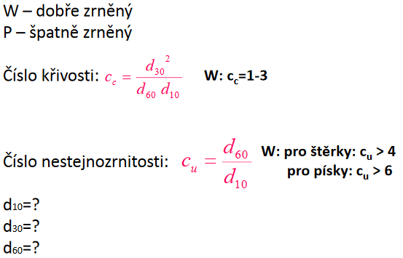
Vzorek: | FR1-3,20,09,14

 | Hmotnost navážky 2000g

 | síto [mm] | hmotnost [g] | hmotnost [%] | podsítné [%] |  | 0.063 | 0 | 100
 | 4 | 2.00 | 0.10 | 99.90 | 100.00
 | 2 | 1266.00 | 63.33 | 36.67 | 99.90 | 0.2
 | 1 | 730.00 | 36.52 | 0.15 | 36.57 | 0.6
 | 0.5 | 1.00 | 0.05 | 0.10 | 0.05 | 2
 | 0.25 | 0.00 | 0.00 | 0.10 | 0.00
 | 0.125 | 0.00 | 0.00 | 0.10 | 0.00
 | 0.063 | 0.00 | 0.00 | 0.10 | 0.00
 | podsítné | 0.00 | 0.00 | 0.10 | 0.00
 | celkem | 1999.00 | 100.00

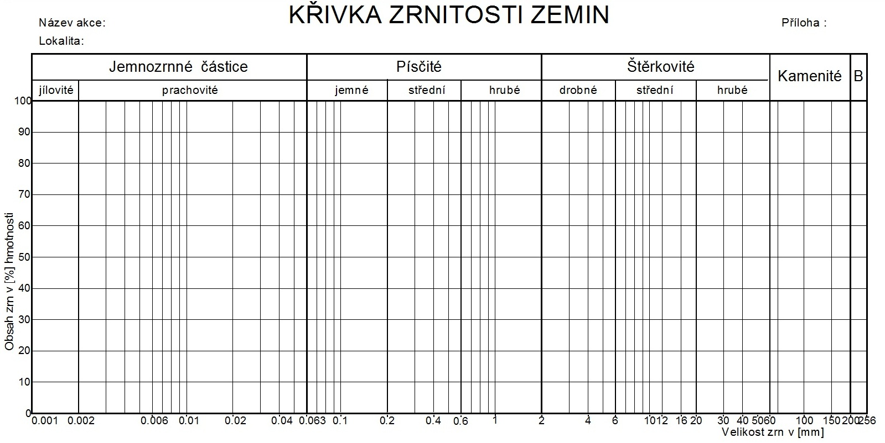
4 | 100.00 | 0.063 | 0 | 0.2 | 0 | 0.6 | 0 | 2 | 0
2 | 99.90 | 0.063 | 100 | 0.2 | 100 | 0.6 | 100 | 2 | 100
1 | 36.57
0.5 | 0.05
0.25 | 0.00

 | d10= | 0.65
 | d30= | 0.9
 | d60= | 1.35
 | Cc= | 0.92 | W
 | Cu= | 2.08 | P
Zatřídění:
ČSN 73 1001: | SP | písek špatně zrněný
EN ISO 14688 (EC7): | Sa | písek (sand)

Red02
Vzorek: | RED 02

 | Hmotnost navážky 2000g

 | síto [mm] | hmotnost [g] | hmotnost [%] | podsítné [%] |  | 0.063 | 0 | 100
 | 2 | 94.00 | 4.70 | 95.30 | 100.00 | 0.2
 | 1 | 1876.00 | 93.80 | 1.50 | 95.30 | 0.6
 | 0.5 | 25.00 | 1.25 | 0.25 | 1.50 | 2
 | 0.25 | 2.00 | 0.10 | 0.15 | 0.25
 | 0.125 | 1.00 | 0.05 | 0.10 | 0.15
 | 0.063 | 1.00 | 0.05 | 0.05 | 0.10
 | podsítné | 1.00 | 0.05 | 0.00 | 0.05
 | celkem | 2000.00 | 100.00

2 | 100.00 | 0.063 | 0 | 0.2 | 0 | 0.6 | 0 | 2 | 0
1 | 95.30 | 0.063 | 100 | 0.2 | 100 | 0.6 | 100 | 2 | 100
0.5 | 1.50
0.25 | 0.25
0.125 | 0.15
0.063 | 0.10

 | d10= | 0.55
 | d30= | 0.62
 | d60= | 0.77
 | Cc= | 0.91 | W
 | Cu= | 1.40 | P
Zatřídění:
ČSN 73 1001: | SP | písek špatně zrněný
EN ISO 14688 (EC7): | Sa | písek (sand)

Red12_11_2020Novy
Vzorek: | CERVENY12.11.NOVY

 | Hmotnost navážky 2000g

 | síto [mm] | hmotnost [g] | hmotnost [%] | podsítné [%] |  | 0.063 | 0 | 100
 | 2 | 256.00 | 12.81 | 87.19 | 100.00 | 0.2
 | 1 | 1649.00 | 82.53 | 4.65 | 87.19 | 0.6
 | 0.5 | 90.00 | 4.50 | 0.15 | 4.65 | 2
 | 0.25 | 3.00 | 0.15 | 0.00 | 0.15
 | 0.125 | 0.00 | 0.00 | 0.00 | 0.00
 | 0.063 | 0.00 | 0.00 | 0.00 | 0.00
 | podsítné | 0.00 | 0.00 | 0.00 | 0.00
 | celkem | 1998.00 | 100.00

2 | 100.00 | 0.063 | 0 | 0.2 | 0 | 0.6 | 0 | 2 | 0
1 | 87.19 | 0.063 | 100 | 0.2 | 100 | 0.6 | 100 | 2 | 100
0.5 | 4.65
0.25 | 0.15
0.125 | 0.00
0.063 | 0.00

 | d10= | 0.51
 | d30= | 0.62
 | d60= | 0.8
 | Cc= | 0.94 | W
 | Cu= | 1.57 | P
Zatřídění:
ČSN 73 1001: | SP | písek špatně zrněný
EN ISO 14688 (EC7): | Sa | písek (sand)

Blue12_11_2020Novy
Vzorek: | MODRY12.11.NOVY

 | Hmotnost navážky 2000g

 | síto [mm] | hmotnost [g] | hmotnost [%] | podsítné [%] |  | 0.063 | 0 | 100
 | 2 | 1617.00 | 80.89 | 19.11 | 100.00 | 0.2
 | 1 | 382.00 | 19.11 | 0.00 | 19.11 | 0.6
 | 0.5 | 0.00 | 0.00 | 0.00 | 0.00 | 2
 | 0.25 | 0.00 | 0.00 | 0.00 | 0.00
 | 0.125 | 0.00 | 0.00 | 0.00 | 0.00
 | 0.063 | 0.00 | 0.00 | 0.00 | 0.00
 | podsítné | 0.00 | 0.00 | 0.00 | 0.00
 | celkem | 1999.00 | 100.00

2 | 100.00 | 0.063 | 0 | 0.2 | 0 | 0.6 | 0 | 2 | 0
1 | 19.11 | 0.063 | 100 | 0.2 | 100 | 0.6 | 100 | 2 | 100
0.5 | 0.00
0.25 | 0.00
0.125 | 0.00
0.063 | 0.00

 | d10= | 0.72
 | d30= | 1.1
 | d60= | 1.55
 | Cc= | 1.08 | W
 | Cu= | 2.15 | P
Zatřídění:
ČSN 73 1001: | SP | písek špatně zrněný
EN ISO 14688 (EC7): | Sa | písek (sand)

Blue12_11_2020Recykl 01
Vzorek: | MODRY12.11.RECYKL 01

 | Hmotnost navážky 2000g

 | síto [mm] | hmotnost [g] | hmotnost [%] | podsítné [%] |  | 0.063 | 0 | 100
 | 2 | 993.00 | 49.67 | 50.33 | 100.00 | 0.2
 | 1 | 1004.00 | 50.23 | 0.10 | 50.33 | 0.6
 | 0.5 | 2.00 | 0.10 | 0.00 | 0.10 | 2
 | 0.25 | 0.00 | 0.00 | 0.00 | 0.00
 | 0.125 | 0.00 | 0.00 | 0.00 | 0.00
 | 0.063 | 0.00 | 0.00 | 0.00 | 0.00
 | podsítné | 0.00 | 0.00 | 0.00 | 0.00
 | celkem | 1999.00 | 100.00

2 | 100.00 | 0.063 | 0 | 0.2 | 0 | 0.6 | 0 | 2 | 0
1 | 50.33 | 0.063 | 100 | 0.2 | 100 | 0.6 | 100 | 2 | 100
0.5 | 0.10
0.25 | 0.00
0.125 | 0.00
0.063 | 0.00
 | 0.00

 | d10= | 0.58
 | d30= | 0.77
 | d60= | 1.2
 | Cc= | 0.85 | W
 | Cu= | 2.07 | P
Zatřídění:
ČSN 73 1001: | SP | písek špatně zrněný
EN ISO 14688 (EC7): | Sa | písek (sand)

Blue12_11_2020Recykl 02
Vzorek: | MODRY12.11.RECYKL_02

 | Hmotnost navážky 2000g

 | síto [mm] | hmotnost [g] | hmotnost [%] | podsítné [%] |  | 0.063 | 0 | 100
 | 2 | 1331.00 | 66.62 | 33.38 | 100.00 | 0.2
 | 1 | 664.00 | 33.23 | 0.15 | 33.38 | 0.6
 | 0.5 | 3.00 | 0.15 | 0.00 | 0.15 | 2
 | 0.25 | 0.00 | 0.00 | 0.00 | 0.00
 | 0.125 | 0.00 | 0.00 | 0.00 | 0.00
 | 0.063 | 0.00 | 0.00 | 0.00 | 0.00
 | podsítné | 0.00 | 0.00 | 0.00 | 0.00
 | celkem | 1998.00 | 100.00

2 | 100.00 | 0.063 | 0 | 0.2 | 0 | 0.6 | 0 | 2 | 0
1 | 33.38 | 0.063 | 100 | 0.2 | 100 | 0.6 | 100 | 2 | 100
0.5 | 0.15
0.25 | 0.00
0.125 | 0.00
0.063 | 0.00

 | d10= | 0.6
 | d30= | 0.91
 | d60= | 1.4
 | Cc= | 0.99 | W
 | Cu= | 2.33 | P
Zatřídění:
ČSN 73 1001: | SP | písek špatně zrněný
EN ISO 14688 (EC7): | Sa | písek (sand)

Vsichni
KŘIVKY ZRNITOSTI ZEMIN

 | %

velikost zrna /mm/ | FR1-3,20,09,14 | Red02 | Red 12.11.2020 Novy | Blue 12.11.2020 Novy | Blue 12.11.2020 Recykl 01 | Blue 12.11.2020 Recykl 02
0.063 | 0.00 | 0.1 | 0 | 0 | 0 | 0
0.125 | 0.00 | 0.15 | 0 | 0 | 0 | 0
0.25 | 0.00 | 0.25 | 0.15 | 0 | 0 | 0
0.5 | 0.05 | 1.5 | 4.65 | 0 | 0.1 | 0.15
1 | 36.57 | 95.3 | 87.19 | 19.11 | 50.33 | 33.38
2 | 99.90 | 100 | 100 | 100 | 100 | 100
4 | 100.00 | 100 | 100 | 100 | 100 | 100

